상품제안서
매트PP 네모 휴대용 치약칫솔세트 | 상품코드: F15039

 |  |  |  |  |  |  | 02-412-0044 | www.easy1.co.kr
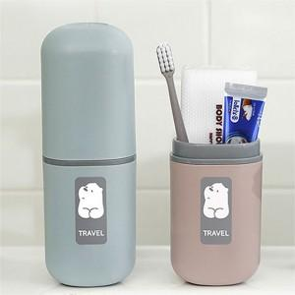 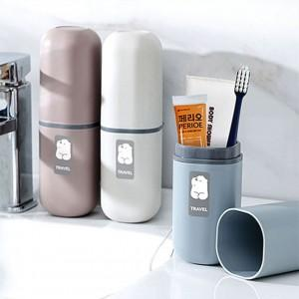 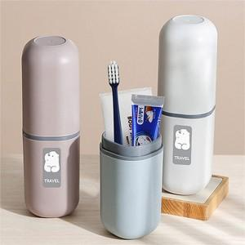

【상세/제작정보】 | - 치약 2타입 중 랜덤 / 칫솔 8색상 중 랜덤 발송되며 재고에 따라 치약칫솔종류가 변경될 수 있습니다.

【인쇄/포장옵션】 | 실크, 레이저 / 포장지포장

【공급단가】 | 수량 | 100~ | 300~ | 500~ | 1,000~ | 3,000~
*VAT별도 | 단가 | 3,910원 | 3,770원 | 3,620원 | 3,480원 | 3,390원

【상품 URL】 | https://dev.easy1.co.kr:443/src/goods_detail.php?gdno=15039

